Sheet1
P1: Wallet Provisioning & PID VC Issuance (การเตรียมพร้อม Wallet และการออกเอกสาร PID หลัก)

VCGA |  | PID Issuer |  | Holder | Digital Wallet | Secure Element (WSCD) | OS (iOS/Android) | Wallet Provider |  | Trust Registry |  | VC Status Registry | Audit Trail

 |  |  |  | 1.เริ่มกระบวนการ

 |  |  |  | 2.ดาวน์โหลด Digital Wallet

 |  |  |  |  |  |  | 3.ติดตั้ง Digital Wallet

 |  |  |  | 4.เปิด Digital Wallet ครั้งแรก

 |  |  |  |  | 6.แอปพร้อมใช้งาน (Operational) รูปที่ 2 |  | 5.ตั้งรหัส PIN / Biometric รูปที่ 1

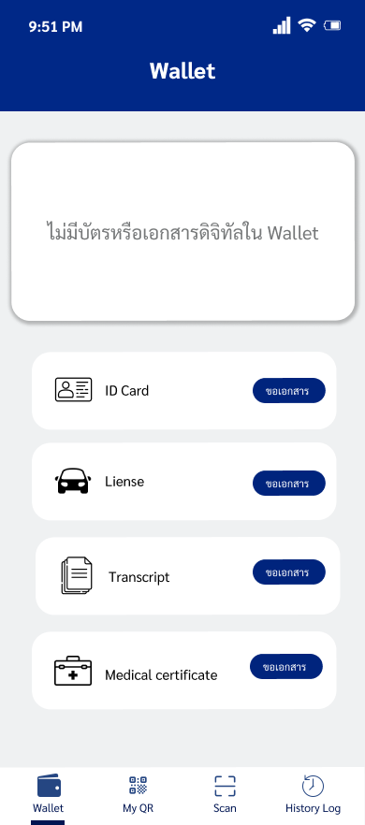
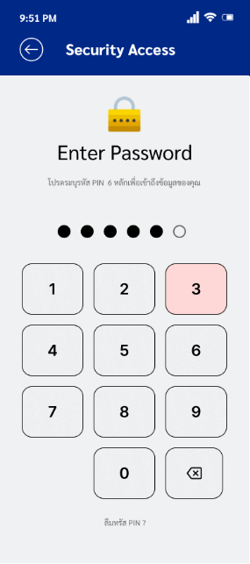

 |  |  | 7.ร้องขอเอกสาร PID VC รูปที่ 3 , รูปที่ 4 , รูปที่ 5



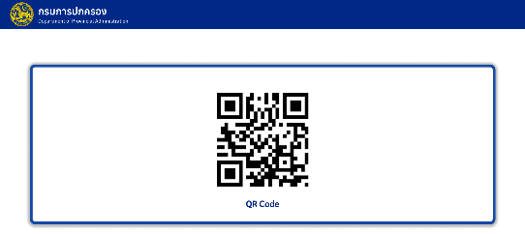

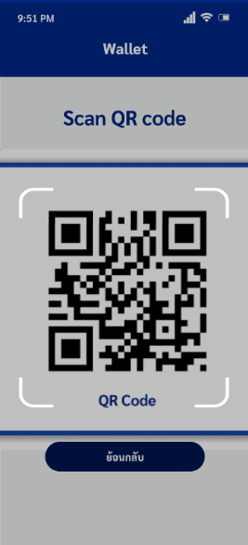

 |  |  |  |  | 8.ดำเนินกระบวน การขอ PID VC
 |  |  |  |  |  |  |  |  | 10.ยืนยันว่าแอปได้ขึ้นทะเบียน ถูกต้องและเชื่อถือได้ รูปที่ 7
 | 9.รับคำร้อง และ ให้ Holder ยืนยันตัวตนระดับสูง (LoA High) รูปที่ 6
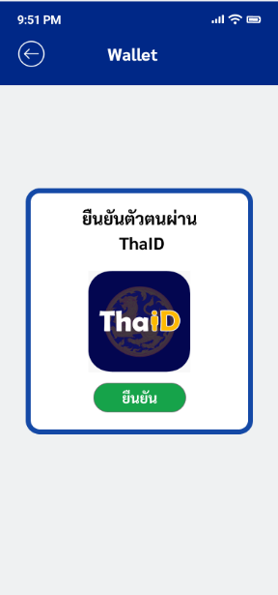
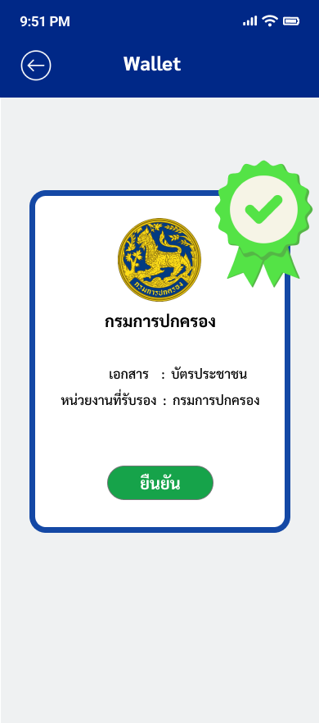

 |  | 11.สร้างและลงนามเอกสาร PID VC

 |  |  |  |  |  |  |  |  |  |  | 12.บันทึกสถานะเอกสารว่าพร้อมใช้งาน (Active)

 |  |  |  |  |  |  |  |  |  |  |  |  | 13.บันทึกประวัติการออกเอกสาร รูปที่ 8

 |  | 14.ส่งมอบ PID VC รูปที่ 9

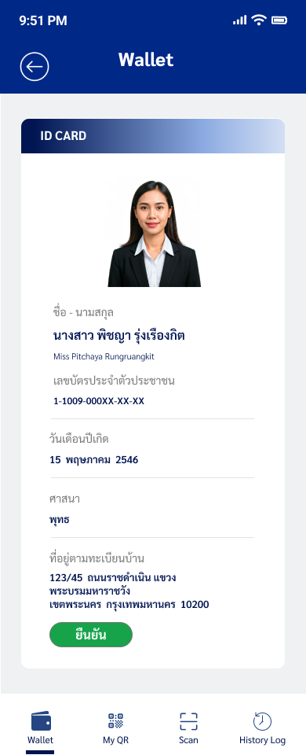

 |  |  |  |  | 15.จัดเก็บเอกสาร PID VC รูปที่ 10

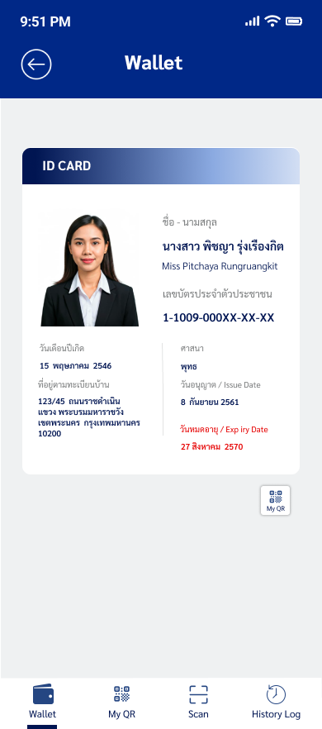

 |  |  |  | 16.รับทราบผล การออกเอกสาร PID VC

 |  |  |  |  | 17.แอปพร้อมใช้งานตามกฎหมาย (Valid) รูปที่ 11

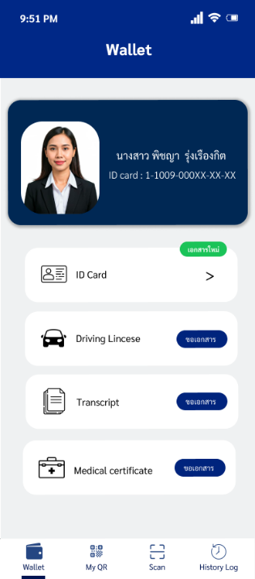

 |  |  |  |  | 18.สิ้นสุดกระบวนการ

